20190612
问题编号 | 优先级 | 所属模块 | 所属流程 | 问题内容 | 问题跟进人 | 问题提出时间 | 问题负责人 | 问题解决时间 | 备注
1 | 高 | 财务 | 数据确认 | 行业业绩统计及确认收入，数据是否来自 sap，若不是，其取数源在哪 | 罗加云 | 2019-06-12 |  |  |  | 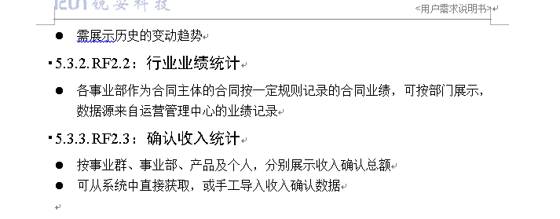
2 | 高 | 经营分析及工程售后管理 | 需求确认 | 公司经营指标分析v1.1及工程售后管理v1.0方案设计 方案确认 | 高祥云 | 2019-06-12
3 | 高 | 驾驶舱需要增加人力资源和现金流

